Sheet1
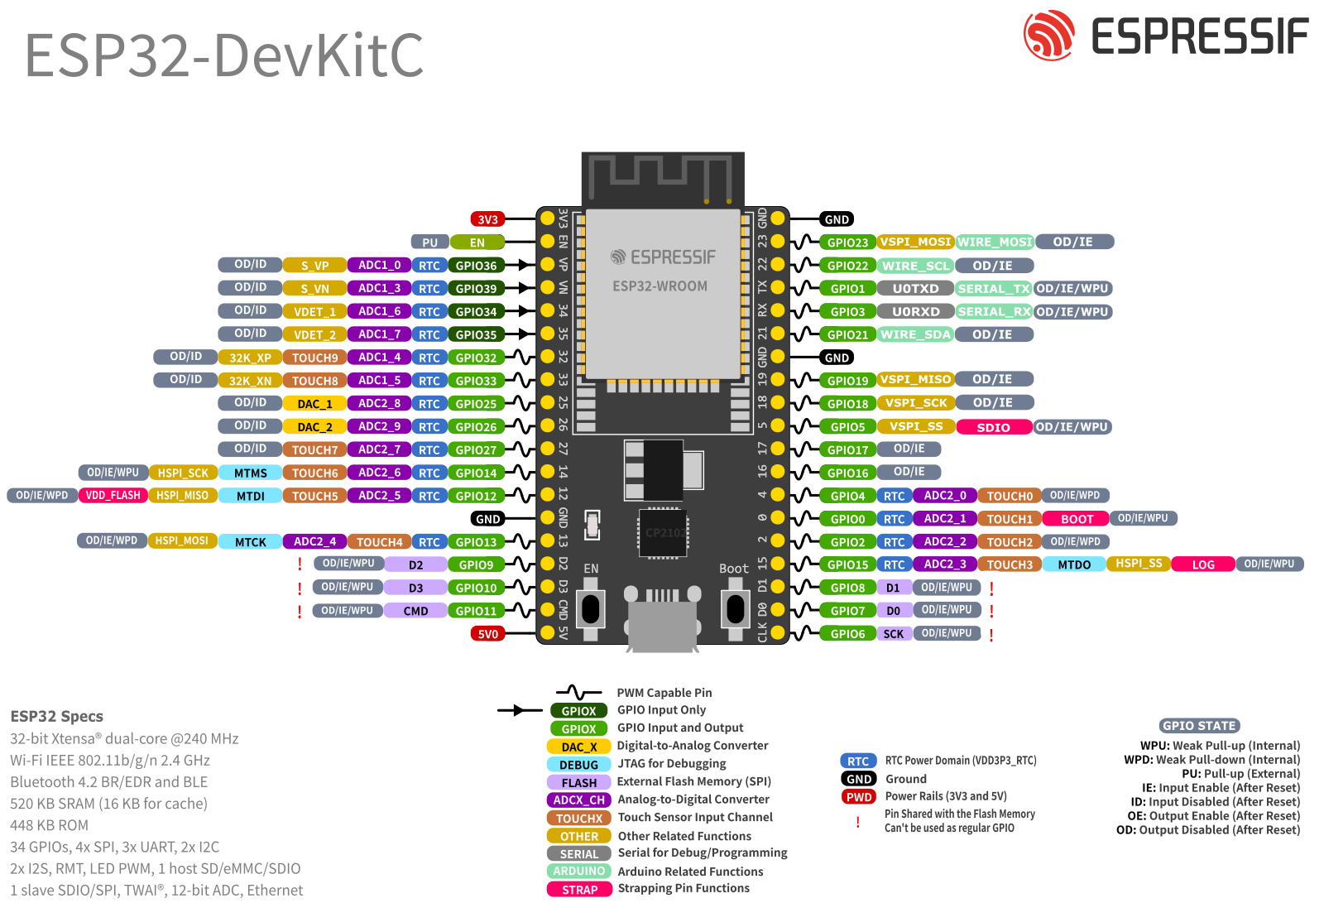
esp32 io | 接続先 | I/O | 備考
0 | 使用不可
1 | UART-TX
2 | MD-INA | output
3 | UART-RX
4 | MD-Mode | output
5 | MD-Full | output | SPI-SS
6
7 | 使用不可
8 | 使用不可
9 | 使用不可
10 | 使用不可
11 | 使用不可
12
13
14
15 | MD-PWM | output
16 | MD-PSB | output
17 | MD-BRK | output
18 | MD-INB | output | SPI-SCK
19 |  |  | SPI-MISO
20
21 |  |  | I2C-SDA
22 |  |  | I2C-SCL
23 |  |  | SPI-MOSI
24
25
26
27
28
29
30
31
32 | linesensor | input
33 | (可変抵抗) | (input)
34 | Encoder-A | input | input only
35 | Encoder-B | input | input only
36 |  |  | input only
37
38
39 |  |  | input only

